Feuil1
Complétez les formules dans les cases grisées - Elles doivent être recopiables dans les cellules adjacentes

 | Vendeur | Tarif base HT | Volume année 1 | Volume année 2 | Volume total | Faites calculer le volume total des ventes sur les 2 années
 | Jules | 20 | 5250 | 5610
 | Pierre | 30 | 4230 | 4760
 | Marc | 20 | 5400 | 5200
 | Thomas | 40 | 3100 | 3400

 | Date du jour | 2023-12-19
 | Vendeur | Date dernière vente | Nombre de jours |  |  | Faites afficher combien de jours se sont écoulés depuis la date de la dernière vente
 | Jules | 2023-11-12
 | Pierre | 2023-11-20
 | Marc | 2023-11-18
 | Thomas | 2023-12-04

 | TVA : | 20%
 |  | Chiffre d'affaires TTC |  |  |  | Faites afficher le CA TTC sur chacune des deux années pour chaque vendeur
 | Vendeur | Année 1 | Année 2 | Total
 | Jules
 | Pierre
 | Marc
 | Thomas
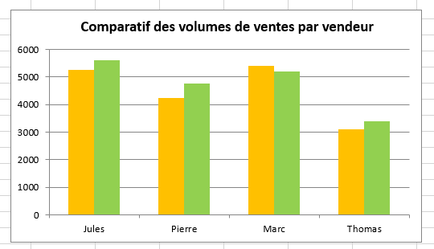
 | Produisez le graphique suivant à l'identique

 | Transformez le format du tableau de données pour qu'il devienne semblable à l'image ci-après.
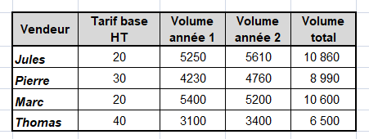

 |  |  |  |  |  | Vendeur | Tarif base HT | Volume année 1 | Volume année 2 | Volume total
 |  |  |  |  |  | Jules | 20 | 5250 | 5610 | 10860
 |  |  |  |  |  | Pierre | 30 | 4230 | 4760 | 8990
 |  |  |  |  |  | Marc | 20 | 5400 | 5200 | 10600
 |  |  |  |  |  | Thomas | 40 | 3100 | 3400 | 6500

